Titelblatt
Tabelle
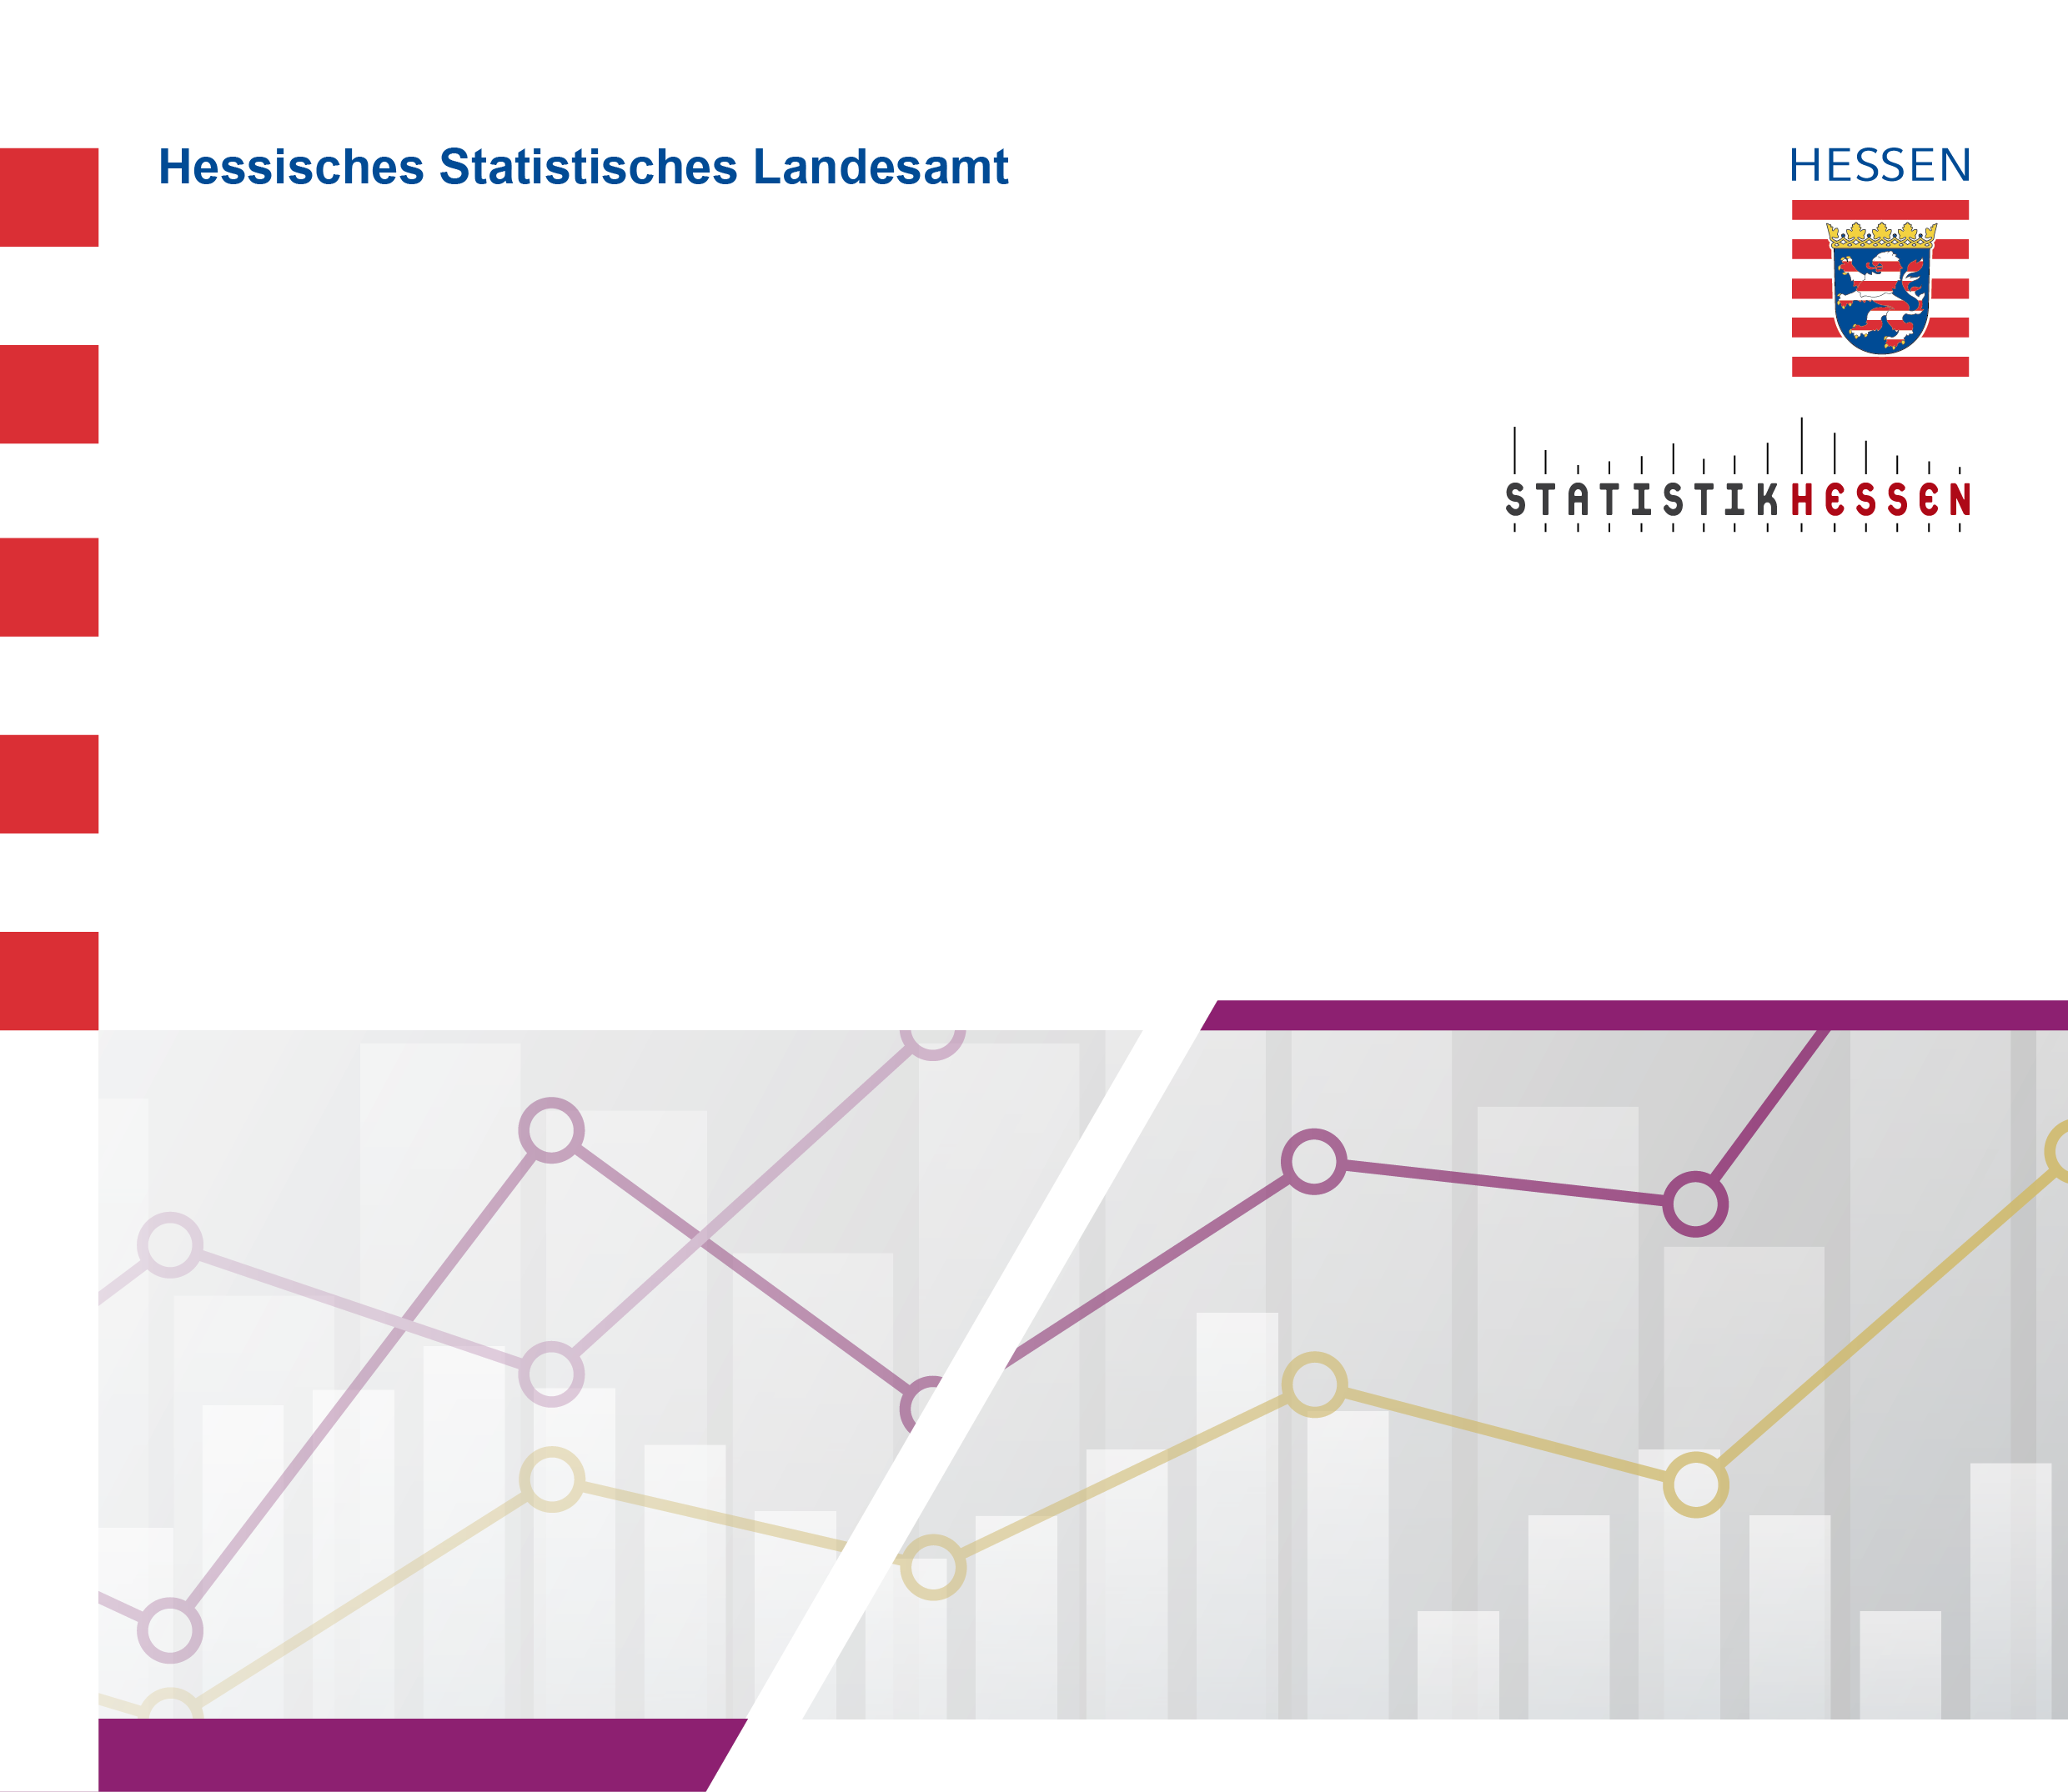
 |  | Mai 2026
 | Hauptamtliche und hauptberufliche
 | Lehrerinnen und Lehrer
 | an allgemeinbildenden und beruflichen Schulen
 | in Hessen seit Schuljahr 1980/1981

 | Stand: 1. November 2025

